Enigmes
 |  |  |  |  |  | ENIGMES

Enigme du Puzzle

 | Règles du jeu :

 | Le joueur doit résoudre un Puzzle en remettant les images dans l'ordre. |  |  |  |  |  |  |  |  | Suggestions : Comment gérer les points
 | Plusieurs niveaux de difficultés sont proposés.

 | Voici ce que le joueur trouvera au début de l'épreuve : |  |  |  |  |  | Voici le resultat attendu :

 |  |  |  |  |  |  | 1 |  | 2

 |  |  |  |  |  |  | 3 |  | 4

 | 1 | 3 | 4 | 2 | RESET |  | 1 | 2 | 3 | 4 | RESET

 |  |  | Niveau 1 : |  | Le joueur peut remettre l'image dans l'ordre, sans compteur de tentatives
 |  |  | Niveau 2: |  | Le joueur doit remettre l'image dans l'ordre, avec nombre de tentatives
 |  |  | Niveau 3: |  | Le joueur doit remettre l'image dans l'ordre, au bout de quatre erreurs un nouveau Puzzle apparaîtra et le joueur devra tout recommencer à zéro

 | Enigme de la phrase inversée

 |  | Règles du jeu :

 |  | Le joueur doit remettre dans l'ordre une phrase |  |  |  |  |  |  |  |  | Suggestions : Comment gérer les points
 |  | Plusieurs niveaux de difficultés sont proposés.

 |  | Voici ce que le joueur trouvera au début de l'épreuve : |  |  |  |  |  |  |  |  | Voici le resultat attendu :
Barre enigme |  |  |  |  |  |  |  |  |  | Barre enigme
JARDIN | SOURIS | CHAT | LA | MANGE | LE | DANS | LE

Barre proposition |  |  |  |  |  |  |  |  |  | Barre proposition
 |  |  |  |  |  |  |  |  |  | LE | CHAT | MANGE | LA | SOURIS | DANS | LE | JARDIN

Barre solution |  |  |  |  |  |  |  |  |  | Barre solution
LE | CHAT | MANGE | LA | SOURIS | DANS | LE | JARDIN |  |  | LE | CHAT | MANGE | LA | SOURIS | DANS | LE | JARDIN

 | Niveau 1 : | Le joueur peut remettre la phrase en le faisant dans l'ordre de son choix.
 | Niveau 2: | A chaque fois que le joueur clique sur un mot de la barre enigme, il faut qu'il corresponde à la prochaine case vide
 | Niveau 3: | Voir version avec couleur

 | Enigme du Plus ou Moins

 |  | Règles du jeu :

 |  | Le joueur doit deviner un nombre compris entre 0 et 10. |  |  |  |  |  |  |  |  | Suggestions : Comment gérer les points

 |  | Voici ce que le joueur trouvera : |  |  |  |  |  |  |  |  | Exemple de code en JAVA

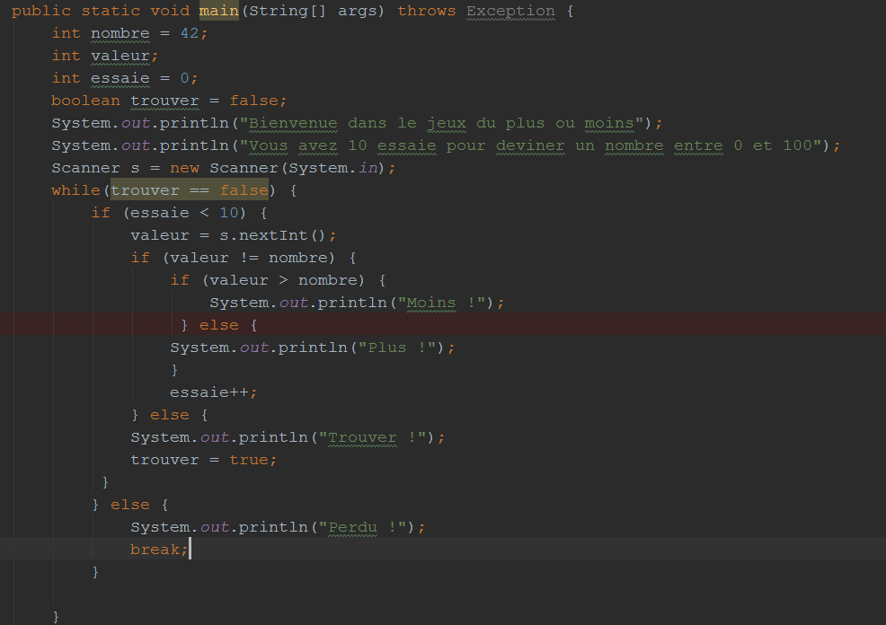
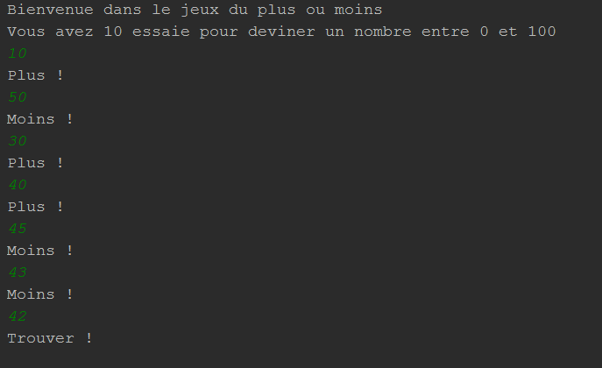

 | Enigme du Carré Magique

 |  | Règles du jeu :

 |  | Le joueur doit compléter le tableau en respectant ces règles :
 |  | La somme de chaque valeur de chaque ligne, de chaque colonne, de chaque diagonale doit correspondre à une valeur donnée

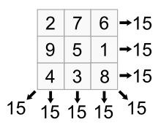

 | QCM Html et CSS

Idée sujet : |  | Prendre une image de la promotion CGI avec ajout de texte, de logo, de lien…

 |  |  |  |  |  |  |  |  | Fond bleu?

 |  |  |  |  |  |  |  |  | Commande 1

 |  |  |  |  |  |  |  |  | Commande 2 |  |  | Bonne réponse c'est la 2

 |  |  |  |  |  |  |  |  | Commande 3

 |  |  |  |  |  |  |  |  | Soleil?

 |  |  |  |  |  |  |  |  | Commande 1 |  |  | En haut à gauche

 |  |  |  |  |  |  |  |  | Commande 2 |  |  | En haut à droite

 |  |  |  |  |  |  |  |  | Commande 3 |  |  | En bas à gauche

 |  |  |  |  |  |  |  |  |  |  | Bonne réponse c'est la 1

 |  |  |  |  |  |  |  |  | Nuage?

 |  |  |  |  |  |  |  |  | Commande 1 |  |  | <img src = "images/nuage">

 |  |  |  |  |  |  |  |  | Commande 2 |  |  | <img src = "images/nuage.html">

 |  |  |  |  |  |  |  |  | Commande 3 |  |  | <img src = "images/nuage.jpg">

 |  |  |  |  |  |  |  |  | Bonjour?

 |  |  |  |  |  |  |  |  | Commande 1

 |  |  |  |  |  |  |  |  | Commande 2

 |  |  |  |  |  |  |  |  | Commande 3

 |  |  |  |  |  |  |  |  | Commande 1 |  |  | gras et souligné

 |  |  | Bonjour |  |  |  |  |  | Commande 2 |  |  | italique et gras

 |  |  |  |  |  |  |  |  | Commande 3 |  |  | italique et souligné

 | Trouver la valeur de i :
 |  | Début programme
 |  | Déclaration
 |  | var i entier value(0)
 |  | var resultat entier value(0)
 |  | Début
 |  | Pour i allant de 0 à n faire :
 |  | Si (i%2 = 0) faire
 |  | resultat = resultat + i
 |  | fin si
 |  | i++
 |  | fin pour
 |  | afficher(i)
 |  | Fin
 |  | Fin programme

 |  | mastermind,puzzles qui coulisse, decoder

